상품제안서
[제이손] 퍼주박 다용도 국자&2인 고급 수저세트 | 상품코드: F03872

 |  |  |  |  |  |  | 02-412-0044 | www.easy1.co.kr
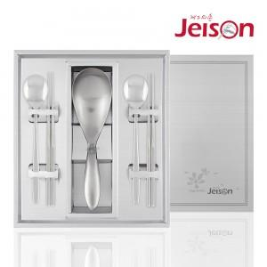

【상세/제작정보】 | .

【인쇄/포장옵션】 | 레이저, 형압 / 포장지포장

【공급단가】 | 수량 | 100~ | 300~ | 500~ | 1,000~ | 3,000~
*VAT별도 | 단가 | 39,790원 | 38,320원 | 36,850원 | 35,370원 | 34,490원

【상품 URL】 | https://easy1.co.kr:443/src/goods_detail.php?gdno=3872

